Analisi descritiva
 |  | OUTCOME 1 |  |  |  |  | OUTCOME2

centro_studi | numero_pazienti | centro_studi | outcome_1 | numero_pazienti | tot_paz | percentuale | centro_studi | outcome_2 | numero_pazienti | tot_paz | percentuale
Casilino | 215 | San Raffaele | 1 | 13 | 110 | 12% | San Raffaele | 1 | 24 | 110 | 22%
San Raffaele | 110 | San Raffaele | 0 | 97 | 110 | 88% | San Raffaele | 0 | 86 | 110 | 78%
 |  | Casilino | 1 | 29 | 215 | 13% | Casilino | 1 | 64 | 215 | 30%
 |  | Casilino | 0 | 186 | 215 | 87% | Casilino | 0 | 151 | 215 | 70%

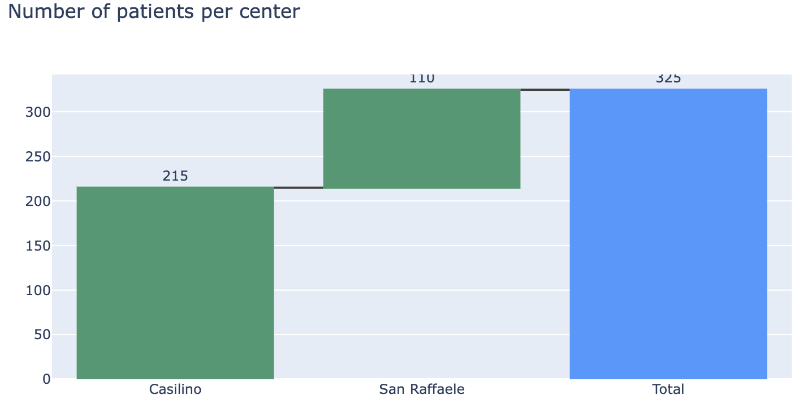
 |  |  |  |  | nota positiva lo split segnale su outcome 1 è abbastanza simile

